Hoja1
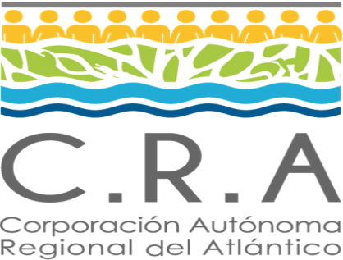 |  |  | Normograma |  |  |  |  | 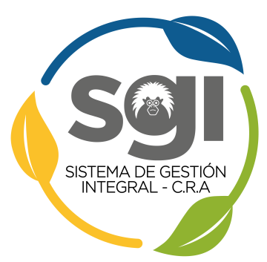
 |  |  | Proceso: Adquisición de Bienes y Servicios

 |  |  | Código: AB-NM-01 |  | Versión: 2 |  | Fecha: 29/10/2020

Objetivo del proceso |  | Tramitar los procesos de contratación solicitados por la Dirección General, según las necesidades de la entidad.

Sc | Normatividad |  |  | Tipo |  | Articulos |  | Observaciones
1 | LEY 80 DE 1993 |  |  | EXTERNO |  | Toda la ley |  | Ninguna
2 | LEY 1150 DE 1997 |  |  | EXTERNO |  | Toda la ley |  | Ninguna
3 | LEY 1474 DE 2012 |  |  | EXTERNO |  | Toda la ley |  | Ninguna
4 | D.L.019 DE 2012 |  |  | EXTERNO |  | CAPITULO XVIII ARTICULO 217 Y SS |  | Ninguna
5 | DECRETO REGLAMENTARIO 1082 DE 2015 |  |  | EXTERNO |  | TITULO 1 |  | Ninguna
6 | LEY 489 DE 1998 |  |  | EXTERNO |  | ARTICULO 9 AL 14 |  | Ninguna
7 | CIRCULAR EXTERNA UNIFICADA 2018 COLOMCIA COMPRA EFICIENTE |  |  | EXTERNO |  | Toda |  | Ninguna
8 | MANUALES Y GUIAS DE COLOMBIA COMPRA EFICIENTE |  |  | EXTERNO |  | Toda |  | Ninguna
9 | DECRETO 092 DE 2017 |  |  | EXTERNO |  | Todo |  | Ninguna
10 | LEY 1882 DE 2018 |  |  | EXTERNO |  | Toda |  | Ninguna
11 | MANUAL DE CONTRATACION-CRA - Resolución 4542 de 2019 |  |  | INTERNO |  | Todo |  | Ninguna
12 | Decreto Legislativo 440 de 2020 |  |  | EXTERNO |  | Todo |  | Ninguna
13 | Decreto 537 de 2020 |  |  | EXTERNO |  | Todo |  | Niguna
14 | PLAN ACCIÓN INSTITUCIONAL 2020-2023 |  |  | INTERNO |  | Linea Estratégica No. 5: Sostenibilidad Instituional |  | Formulado de acuerdo al Decreto 1076 de 2015 y la Resolución 0964 de 2007

